Накладная-№3
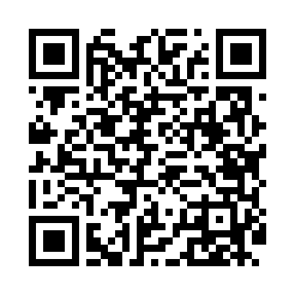
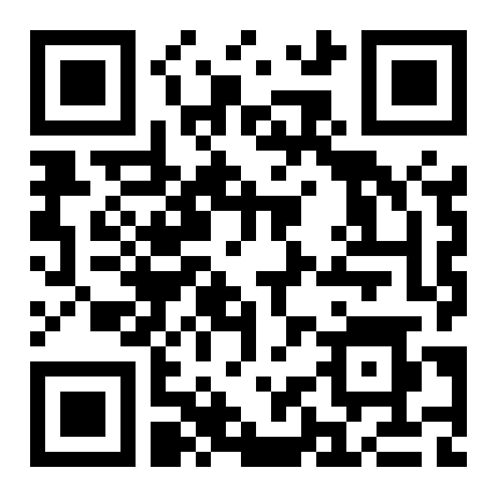
Номер товарно-транспортной накладной: |  |  | Торговый представитель: Karimov Amirjon
Поставщик: Toshkent falcon fly 2 |  |  | Телефон торгового представителя: + |  |  | Uzumda
Дата отгрузки: 03.01.2026 |  |  | Контрагент: """" Klient
Дата консигнации: |  |  | Адрес:
Доставщик: |  |  | Телефон:
Телефон доставщика:
Время заказа: 03.01.2026 10:46:03
№ | Штрих-код | Название товаров (работ,услуг) | Количество | Количество в кейсе | Цена | Сумма
 |  |  | 19 |  |  | 679000
1 | 6665202043916 | Керамикали пиёла 4"" bowl DB-20-63 | 10 | 10 шт. | 18,000 | 180,000
2 | 6665202080638 | Керамик чойнак 850 мл DB-20-57 | 2 | 2 шт. | 70,000 | 140,000
3 | 6665202071018 | Сольница керамические B24-D3323 CZT04-132 XP- 13-107 | 1 | 1 шт. | 97,000 | 97,000
4 | 6665202043879 | Тарелка керамические B24-D3323 CZT04-116 XP-1 3-100 | 2 | 2 шт. | 52,000 | 104,000
5 | 6665202015791 | Тарелка керамические B24-D3323 CZT04-28 XP-13 -98 | 2 | 2 шт. | 34,000 | 68,000
6 | None | Керамический салатница B24-D3323 CZT04-85 XP- 13-133 | 2 | 2 шт. | 45,000 | 90,000
Итого: 679000

